상품제안서
허스키 친환경 텀블러 | 상품코드: S25776

 |  | 02-713-8555 | www.synergygift.co.kr
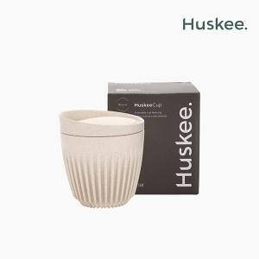

【상세/제작정보】 | 커피 생두껍질로 만든 친환경 허스키 텀블러

【인쇄/포장옵션】 | 레이저 / 포장지포장

【공급단가】 | 수량
*VAT별도 | 6oz
 | 8oz(품절)
 | 12oz
 | 16oz(품절)

【상품 URL】 | https://www.synergygift.co.kr:443/src/goods_detail.php?gdno=25776

